general
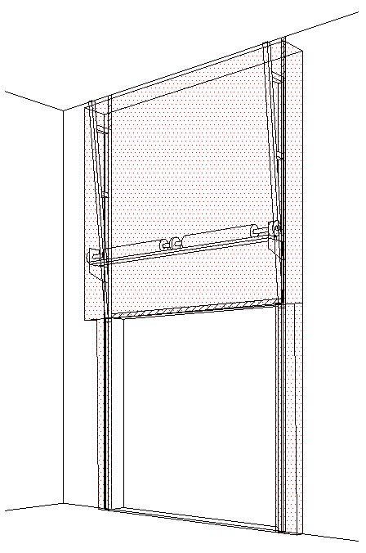
B
 |  |  |  |  |  |  |  |  |  |  |  |  |  |  |  | VERTIKALFÜHRUNG MIT VORMONTIERTER WELLE (VL-T)
Zvol jazyk: |  |  |  |  | Lichte Breite |  | mm
Select a language: |  |  |  |  |  |  |  | Fülen Sie bitte markierte Felder! |  |  |  |  |  |  |  |  |  | Max. W x H 5000 x 5500 max 25 m2
Wählen Sie eine Sprache: |  | DE |  |  | Lichte Höhe |  | mm |  |  |  |  |  |  |  |  |  |  | Federn oberhalb des Sturzes
Wybierz język: |  |  |  |  |  |  |  |  |  |  |  |  |  |  |  |  |  | Paneel 40/80 mm
Sélectionner une langue: |  |  |  |  | Bedienung |  |  |  |  |  |  |  |  |  |  |  |  | Tore mit Antrieb
Kies een taal: |  |  |  |  |  |  |  |  |  |  |  |  |  | DURCHSCHNITT A-A
Valige keel |  |  |  |  | Paneel-Typ
Valitse kieli:
D
Выберите язык: |  | INNENANSICHT

 |  |  |  |  |  | Z = NICHT ERFORDELICH

F
J
 |  |  |  |  |  | (1) BENÖTIGTER FREIRAUM
A
E
Z

 |  |  |  |  |  | (2) Benötigter Freiraum bei Elektro- oder Haspelkettenbedienung
 |  |  |  |  |  | (3) Montagefläche für Antriebsteuerung. Siehe Produktdokumentation für Abmessungen |  |  |  |  |  |  |  |  |  |  |  | Montage auf Mauerwerk und Ziegel
H
H
 |  |  |  |  |  | (4) Die Parameter der Steckdosen sind in der Produktdokumentation zu finden.
 |  |  |  |  |  |  |  |  |  |  |  |  |  |  |  |  |  | Montage auf Porenbeton oder Gasbeton

 |  |  |  |  |  |  |  |  |  |  |  |  |  |  |  |  |  | Montage auf ISO-Trapezblechfassade

L
250
R
W
 |  |  |  |  |  |  | B |  | Bodenneigung

Angebot/Bestellung:
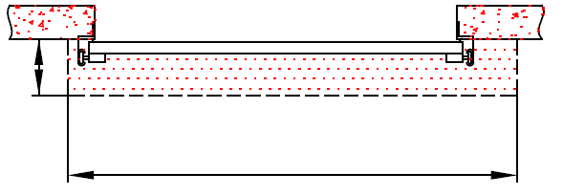
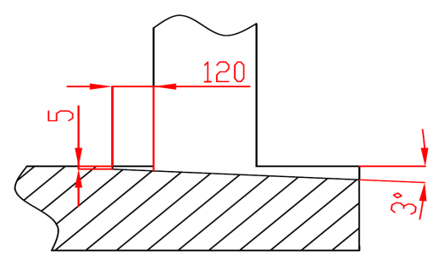
250
Position:

 |  |  |  |  |  |  |  |  |  |  |  |  | BENÖTIGTER MONTAGEFLÄCHEN
L+W+R
 |  |  |  |  |  |  |  |  |  |  |  |  | MONTAGEFLÄCHE FÜR DEN MOTOR |  |  |  |  | BENÖTIGTER FREIRAUM

ACHTUNG:

Die hinteren Seiten der Sturze und Pfeiler, sowie die Montagefläche für das Federpaket müssen eben und auf einer Linie liegen. |  |  |  |  |  |  |  |  |  |  |  |  | VORBEREITUNGEN UND ARBEITEN DIE VOM AUFTRAGGEBER ZU ERBRINGEN SIND, AUßER BEI SCHRIFTLICHER VEREINBARUNG IM VORAUS:
Im übrigen müssen die lichten Masse eben und rechtwinklig sein.
Der Fussboden muss glatt und waagerecht sein. |  |  |  |  |  |  |  |  |  |  |  |  | Bauseits:
 |  |  |  |  |  |  |  |  |  |  |  |  | Ein stählerner Montagerahmen zur Befestigung der vertikalen Laufschienen und des Federpakets bei nicht tragfähigen Flächen wie z.B. Porenbeton, Gasbeton, Isolationspanelen u.s.w..
MASSE in mm
W = | Lichte Breite |  | W | Elektrisch- oder Haspelkettenbedient |  |  |  |  | Freiraum über Sturz |  |  |  | Benötigte Montageflächen und Freiräume gemäß Zeichnung.
H = | Lichte Höhe |  | H | L/R | Antriebseite |  |  |  | F |  | H + 420 |  | Elektrisch (bei elektrisch bedienten Toren):
E = | Höhe Innenraum |  | E | L/R | Andere Seite |  |  |  | J |  | H + 150 |  | Die Parameter der Steckdosen sind in der Produktdokumentation zu finden.
F = | Freiraum über Sturz |  | F | Einbautiefe |  |  |  |  | E |  | min. H + F
J = | Höhe über Montagefläche Loch |  | J | D |  |  |  | min. 600 | Mitte Achse zum Sturz |  |  |  | Aufgestellt: |  | Bereinigt: |  | Bereinigt am: | Dateiname: | Datum: | Massst.: | Format:
L = | Freiraum LINKS |  | L |  |  |  |  |  | A |  |  | 670 | K. Luňák |  | R. Kříž |  | 2023-11-14 | STP | 2023-11-14 | - | A3
R = | Freiraum RECHTS |  | R |  |  |  |  |  |  |  |  |  | http://door-documents.com/en/indy-installation-drawing-vl-t |  |  |  | BAUBEREITSCHAFT
D = | Einbautiefe |  |  |  |  |  |  |  | Z | NICHT ERFORDELICH
Q = | Freiplatz auf der Mountageplatz |  |  |  |  |  |  |  |  |  |  |  |  |  |  |  | VERTIKALFÜHRUNG MIT VORMONTIERTER WELLE (VL-T)

 |  |  |  |  |  |  |  |  |  |  |  |  |  |  |  |  | 0 |  | Kode: | Version:
 |  |  |  |  |  |  |  |  |  |  |  |  |  |  |  |  |  |  | C45-C1 | 2346

SW-L
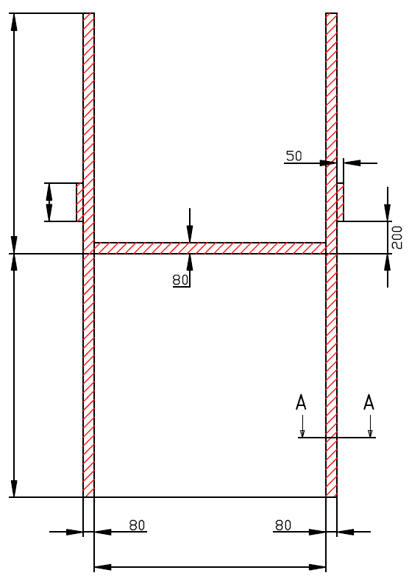

J

Z = NICHT ERFORDELICH

H

W


VERTIKALFÜHRUNG MIT VORMONTIERTER WELLE (VL-T)

Antriebesposition | Antrieb - links

Aufgestellt:

Bereinigt:

Datum:

SW-R
J

Z = NICHT ERFORDELICH

H

W

VERTIKALFÜHRUNG MIT VORMONTIERTER WELLE (VL-T)

Antriebesposition | Antrieb - rechts

Aufgestellt:

Bereinigt:

Datum:

Manually_operated
J

Z = NICHT ERFORDELICH

H

W

VERTIKALFÜHRUNG MIT VORMONTIERTER WELLE (VL-T)

Bedienung | hand

Aufgestellt:

Bereinigt:

Datum:

